Sheet1
 |  | Parameter | Plant
 |  |  | Sales order
 |  |  | SO item
 |  |  | Outbound delivery
 |  |  | Ngày giao hàng dự kiến
 |  |  | Ngày đóng cont

Header
 | PHÒNG KD-XNK |  |  | CÔNG TY CP CASABLANCA | Từ SO cột 7, check CDS view I_SALESORDER lấy SALESORGANIZATION Từ SALESORGANIZATION vào I_COMPANYCODE - COMPANYCODE lấy COMPANYCODENAME
 | Fixed text |  |  | NHÀ MÁY TÂN DĨNH | Từ cột 20, check CDS view I_OUTBOUNDDELIVERYITEM, lấy field PLANT Từ field PLANT vào I_CNSLDTNPLANTT lấy field PLANTNAME

 | Giờ gọi cont về NM | SỐ CONT | SỐ CHÌ | Ngày tàu chạy | Phương thức đóng hàng & phối thùng | Đóng dấu thùng | Tuần giao hàng | Số SO | Item | SỐ KH | Mã hàng | TÊN TÚI | Kích thước túi | SỐ LƯỢNG theo KHSX | Người phụ trách cont | Thời gian cắt máng | Địa điểm đóng hàng | Cont | Tare weight | Booking | Số lệnh xuất hàng (DO) | Số lượng trên lệnh xuất hàng | Số lượng chưa lên lệch xuất hàng | Kế hoạch đóng cont | Ghi chú khác
 | (1) | (2) | (3) | (4) | (5) | (6) |  | (7) | (8) | (9) | (10) | (11) | (12) | (13) | (14) | (15) | (16) | (17) | (18) | (19) | (20) | (21) | (22) | (23) | (24)

 |  | STT | Tên trường (SAP field) | Mô tả logic
 |  |  | Ngày đóng cont | Từ cột DO số 20 vào CDS view I_DELIVERYDOCUMENT với điều kiện: + DELIVERYDOCUMENT = số DO + DELIVERYDOCUMENTTYPE = LF 1. Nếu OVERALLGOODSMOVEMENTSTATUS = C => lấy ACTUALGOODSMOVEMENTDATE 2. Nếu OVERALLGOODSMOVEMENTSTATUS = A => lấy PLANNEDGOODSISSUEDATE Note TH2: Nếu user điền text trên app sẽ ưu tiên lấy ngày điền text | Cho phép sửa
 |  | 1 | Giờ gọi cont về NM | Lấy field text "Ngày giờ xuất hàng" trên header text của DO
 |  | 2 | 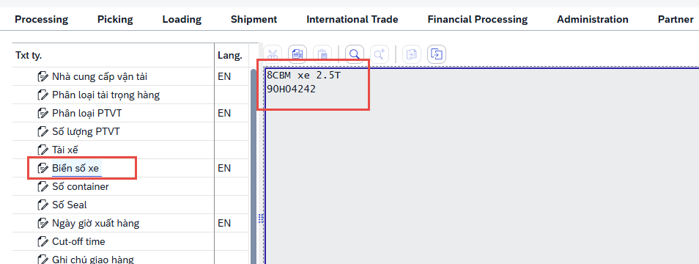 Số cont | Lấy field text "Số container" trên header text của DO Nếu field text "Số container" trống thì lấy field text "Biển số xe"
 |  | 3 | Số chì | Lấy field text "Số seal" trên header text của DO
 |  | 4 | Ngày tàu chạy | 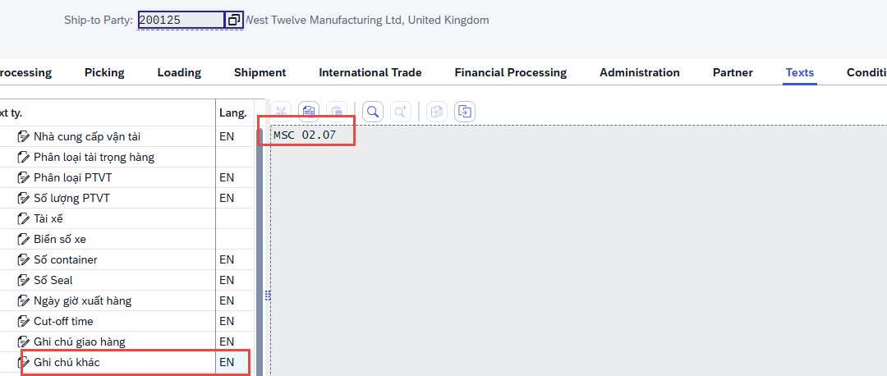 Lấy field text "Ghi chú khác" trên header text của DO
 |  | 5 | Phương thức đóng hàng & phối thùng | 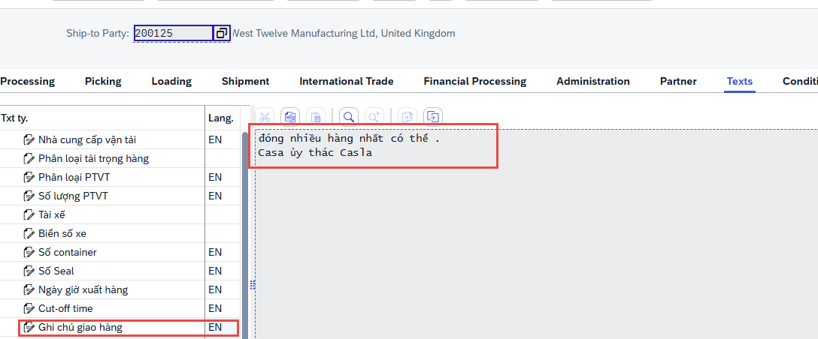 Lấy field text "Ghi chú giao hàng" trên header text của DO
 |  | 6 | Đóng dấu thùng | Điền text
 |  |  | Tuần giao hàng dự kiến | Từ cột 7, vào CDS view I_SALESORDERITEM lấy REQUESTEDDELIVERYDATE
 |  | 7 | Số SO | Lấy các SO thỏa mãn điều kiện lọc trên parameter và: '+ Check CDS view I_SALESORDER - SALESORDERTYPE = TA + Check CDS view: i_salesorderpartner, check field CUSTOMER <> "6710" OR "6720" thì giữa SO và SO item. Nếu CUSTOMER = "6710" OR "6720" thì remove line SO và SO item đó
 |  | 8 | Item | Từ cột 7, vào I_SALESORDERITEM lấy SALESORDERITEM với điều kiện SALESORDERITEMCATEGORY = TAN/CBXN
 |  | 9 | Số KH | Lấy giá trị từ cột 7/8
 |  | 10 | Mã hàng | Từ cột 7, vào I_SALESORDERITEM lấy MATERIAL theo SO, SO item và SALESORDERITEMCATEGORY = TAN/CBXN
 |  | 11 | Tên hàng | Lấy SALESORDERITEMTEXT
 |  | 12 | Kích thước túi | Bước 1: Check CDS view I_CLFNCHARACTERISTIC, check CHARACTERISTIC = Z_KICHTHUOC, lấy CHARCINTERNALID và TIMEINTERVALNUMBER Bước 2: CDS view I_CLFNOBJECTCHARCVALUE, Classtype = 001, CLFNOBJECTID = mã thành phẩm cột (4), CLFNOBJECTTABLE = MARA, CHARCINTERNALID = CHARCINTERNALID lấy được ở bước 1, TIMEINTERVALNUMBER=TIMEINTERVALNUMBER lấy được ở bước 1, lấy trường CHARCVALUE
 |  |  | Loại màng | Bước 1: Check CDS view I_CLFNCHARACTERISTIC, check CHARACTERISTIC = Z_LOAIMANG, lấy CHARCINTERNALID và TIMEINTERVALNUMBER Bước 2: CDS view I_CLFNOBJECTCHARCVALUE, Classtype = 001, CLFNOBJECTID = mã thành phẩm cột (4), CLFNOBJECTTABLE = MARA, CHARCINTERNALID = CHARCINTERNALID lấy được ở bước 1, TIMEINTERVALNUMBER=TIMEINTERVALNUMBER lấy được ở bước 1, lấy trường CHARCVALUE
 |  |  | Loại manh | Bước 1: Check CDS view I_CLFNCHARACTERISTIC, check CHARACTERISTIC = Z_LOAIMANH, lấy CHARCINTERNALID và TIMEINTERVALNUMBER Bước 2: CDS view I_CLFNOBJECTCHARCVALUE, Classtype = 001, CLFNOBJECTID = mã thành phẩm cột (4), CLFNOBJECTTABLE = MARA, CHARCINTERNALID = CHARCINTERNALID lấy được ở bước 1, TIMEINTERVALNUMBER=TIMEINTERVALNUMBER lấy được ở bước 1, lấy trường CHARCVALUE
 |  |  | Loại túi | Bước 1: Check CDS view I_CLFNCHARACTERISTIC, check CHARACTERISTIC = Z_LOAITUI, lấy CHARCINTERNALID và TIMEINTERVALNUMBER Bước 2: CDS view I_CLFNOBJECTCHARCVALUE, Classtype = 001, CLFNOBJECTID = mã thành phẩm cột (4), CLFNOBJECTTABLE = MARA, CHARCINTERNALID = CHARCINTERNALID lấy được ở bước 1, TIMEINTERVALNUMBER=TIMEINTERVALNUMBER lấy được ở bước 1, lấy trường CHARCVALUE
 |  | 13 | Số lượng theo KHSX | Từ số SO/Item ở (1) và (2) vào CDS view I_SALESORDERSCHEDULELINE lọc theo Sales Order, Sales Order Item, ISCONFIRMEDDELIVSCHEDLINE = "X", DELIVBLOCKREASONFORSCHEDLINE = null, lấy tổng SCHEDULELINEORDERQUANTITY của các line thỏa mãn điều kiện | Bỏ
 |  | 14 | Người phụ trách cont | Từ SO cột 7, vào I_SALESORDERPARTNER lấy field FULLNAME với điều kiện PARTNERFUNCTION = "ZE"
 |  | 15 | Thời gian cắt máng | Lấy field text "Cut-off time" trên header text của DO
 |  | 16 | Địa điểm đóng hàng | Check CDS view I_OUTBOUNDDELIVERYITEM, lấy field PLANT Từ field PLANT vào I_CNSLDTNPLANTT lấy field PLANTNAME Nếu PLANT = 6711, 6712 => Địa điểm đóng hàng sẽ = 6713 (vẫn cho chỉnh sửa như hiện tại) | Ở cột plant vẫn giữ nguyên logic, ko đổi thành 6713
 |  |  | Nhà cung cấp vận tải | 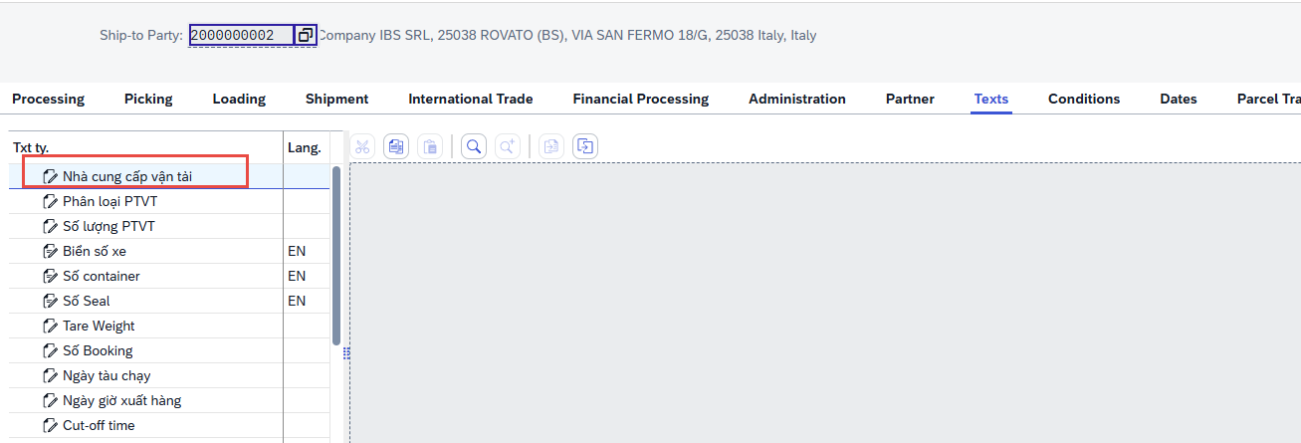 Lấy field text "Nhà cung cấp vận tải" trên header text của DO, text ID Z031
 |  | 17 | Cont | Lấy field "phân loại PVTT" trên header text OD
 |  | 18 | Tare weight | 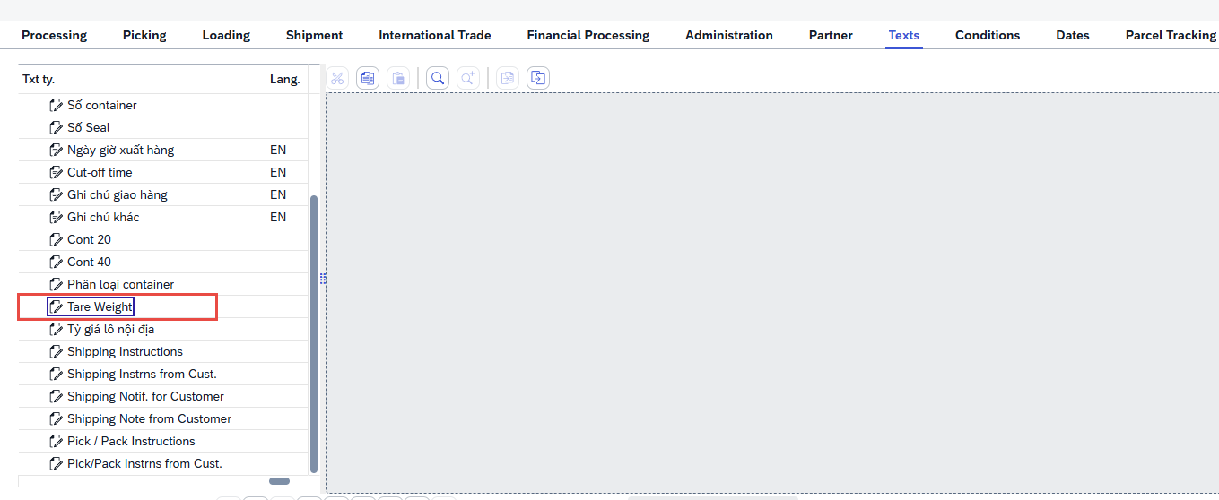 Lấy field text "Cut-off time" trên header text của DO
 |  | 19 | Booking | 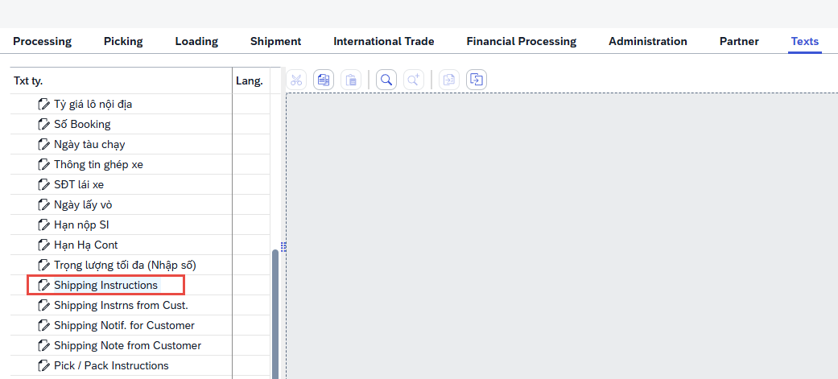 Lấy field text "Shipping instructions" trên header text DO
 |  | 20 | Số lệnh xuất hàng | Từ cột 7, vào check CDS view I_SALESORDERITEM - DELIVERYSTATUS + Nếu DELIVERYSTATUS = B hoặc C =>CDS view: I_OUTBOUNDDELIVERYITEM, lấy outbounddelivery và outbounddeliveryitem thỏa mãn điều kiện: ORIGINSDDOCUMENT = SO cột (1) SDDOCUMENTITEM= So item cột (2) GOODMOVEMENTTYPE = 601 MATERIAL = mã thành phẩm cột (4) ACTUALDELIVERYQUANTITY >0 Nếu nhiều REFERENCESDDOCUMENT chung 1 OUTBOUNDDELIVERY => Merge cột 20 + Nếu DELIVERYSTATUS = A => Để trống
 |  | 21 | Số lượng trên lệnh xuất hàng | Từ cột 20 và cột item 8, vào CDS view I_OUTBOUNDDELIVERYITEM lấy field ACTUALDELIVERYQUANTITY
 |  | 22 | Số lượng chưa lên lệnh xuất hàng | Từ cột 7 và cột 8, vào CSD view I_SALESORDERSCHEDULELINE lấy field OPENCONFDDELIVQTYINBASEUNIT với điều kiện ISCONFIRMEDDELIVSCHEDLINE = "X" | 1. Nếu field OPENCONFDDELIVQTYINBASEUNIT <>0, DELIVEREDQUANTITYINBASEUNIT <>0 =>copy thông tin của item: Số SO, Item, SỐ KH, TÊN TÚI, Kich thước túi, Người phụ trách cont 2. Nếu field OPENCONFDDELIVQTYINBASEUNIT <>0, DELIVEREDQUANTITYINBASEUNIT = 0 => ko copy thêm 1 dòng item nữa Cột số lượng chưa lên lệnh xuất hàng lấy logic như bên Note: dòng item copy thêm này giống những SO item chưa ra OD
 |  |  | Trạng thái OD | Từ cột 20 vào CDS view I_OUTBOUNDDELIVERY lấy field OVERALLGOODSMOVEMENTSTATUS + OVERALLGOODSMOVEMENTSTATUS = A => Not yet + OVERALLGOODSMOVEMENTSTATUS = B => In progress + OVERALLGOODSMOVEMENTSTATUS = C => Complete
 |  | 23 | Kế hoạch đóng cont | Điền text
 |  | 24 | Ghi chú khác | Điền text

